Лист1
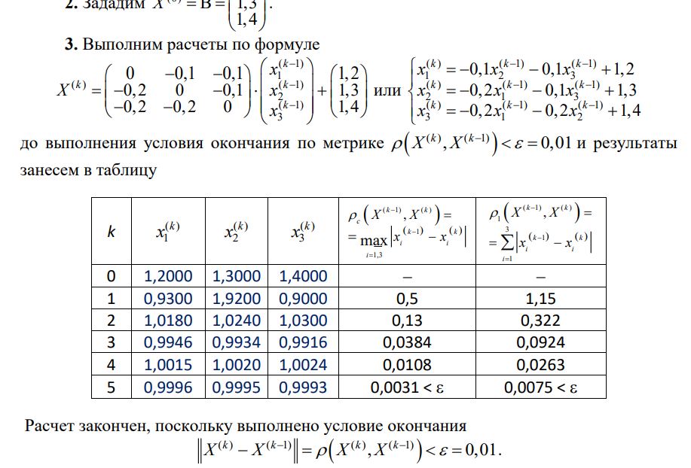

 |  |  |  |  |  |  | 0 | -0.267 | -0.196 | -0.2
 |  |  |  |  |  |  | -0.232 | 0 | -0.2168 | -0.336
k | x1 | x2 | x3 | x4 | pc | p1 | -0.15 | -0.18 | 0 | -0.17
0 | 1.95 | 1.9 | 0.86 | 2.71 |  |  | -0.25 | -0.23 | -0.36 | 0
1 | 1.287
2 |  |  |  |  |  |  |  | 1.95
3 |  |  |  |  |  |  |  | 1.9
4 |  |  |  |  |  |  |  | 0.86
5 |  |  |  |  |  |  |  | 2.71

